功能清单
功能描述 | 相关功能 | 功能完成情况 | 功能完成时间 | 处理反馈
试客注册账号功能 | 试客通过手机验证码注册账号功能 | 完成
 | 试客注册时需要上传淘宝号和支付宝号相应截图 | 完成 | 2018-11-28
 | 后台试客列表需要有对申请试客的审批功能 | 完成
 | 试客的账号需要通过申请之后才能申请商品 | 未完成 | 未安排
 | 试客修改淘宝账号和支付宝账号时需要上传相应截图 | 完成
 | 修改过淘宝账号和支付宝账号的人，需要重新审批 | 完成

帮助中心 | 试客帮助中心 | 完成
 | 商家帮助中心 | 完成

试客登录 | 试客登录功能 | 完成
试客申请试用 | 申请试用商品功能 | 完成
试客收藏关注 |  | 完成
试客中奖 |  | 完成
试客订单 |  | 完成
试客好评 |  | 完成
试客返款 |  | 完成
试客提现 |  | 完成
试客账号明细 |  | 完成
试客余额功能 |  | 完成
试客我的 |  | 完成
试客试呗好货 |  | 完成
试客10点必中 |  | 完成
试客首页-活动 |  | 完成
试客带新人有奖 | 新人完成一次交易，会给推荐人奖励10元余额 | 完成
试客忘记密码 |  | 完成

商家注册 |  | 完成
商家登录 |  | 完成
商家绑定店铺 | 绑定店铺时需要上传淘宝后台图片 | 完成
商家充值 |  | 完成
商家发布任务 |  | 完成
商家首页 |  | 完成
商家支付 |  | 完成
商家余额功能 |  | 完成
商家忘记密码 |  | 未完成 | 未安排
商家查询试客的订单 |  | 完成

管理端商家充值审批 |  | 完成
管理端提现审批 |  | 完成
管理端活动管理 | 活动审批 | 完成
 | 活动编辑 | 完成
 | 活动下线 | 完成
 | 增加申请功能 | 完成
 | 活动试用情况查看 | 完成 | 2018-10-28
管理端试客任务列表 |  | 完成 | 2018-10-28
管理端用户列表 |  | 完成
管理端商家列表 |  | 完成
管理端统计功能 |  | 未完成 | 未安排
管理端店铺列表 |  | 完成
管理端代言人列表 |  | 未完成 | 未安排
管理端账户流水 |  | 完成 | 2018-10-28
管理端金币流水 |  | 未完成 | 未安排

试客PC端 | 试客PC端查询功能 | 未完成 | 未安排
 | 试客PC端商品详情页面 | 未完成 | 未安排
 | 试客PC端申请二维码功能 | 未完成 | 未安排
 | 试客PC端假的申请功能 | 未完成 | 需求不清楚、设计未完成

首页 | PC端首页调到登陆页面，手机端首页跳到试客页面 | 完成 | 2018-10-29
商家申述功能 | 在商家查看试客情况的页面，提供商家申述功能，提供申诉原因，商家申诉则活动挂起， 并且订单变成申诉状态，同时发短信给试客，并且订单变成申诉状态，商家的活动不结算，等商家取消申诉，在进行结算。 试客要在挂起时，能修改订单号和订单图片、好评语句和好评图片 | 完成 | 2018-11-10
商家打赏功能 | 商家指定每个货品打赏多少钱，结算的时候体现，试客返现的时候增加 | 完成 | 2018-11-10
必中限制功能 | 如果当前时间段没有货物了，就不让申请了

充值管理 | 增加商家账号和驳回功能，驳回功能需要记录驳回原因和发送站内通知 | 完成 | 2018-10-29

商家后台 | 广告位，自己的活动入口，别人的连接 | 未完成 | 高
商家后台 | 订单查询，未结算查询和已经结算查询 | 完成 | 高
商家后台 | 对比订单，导入淘宝订单号，第一列为订单号数据，比对那些是已经下单的 | 未完成 | 高
商家后台 | 审核活动的时候同时审核店铺，活动列表加个店铺状态 | 完成 | 高
商家后台、管理端 | 订单图无法显示 | 完成 | 2018-11-10

试客端 | 公众号绑定
试客端 | 捡漏专场
试客端 | 真实姓名 | 完成 | 高2018/11/10
试客端 | 流程更改，好评默认16天自动好评，没有图片。商家自己查看。 | 未完成 | 高

管理后台 | 提现四舍五入 | 完成 | 高
管理后台 | 提现状态
商家后台 | 爆款维护不要预热

 | 好评晒图增值功能，单独领出来 | 未完成 | 中
 | 会员体系，黄金vip | 未完成 | 中
 | 红包试用 | 完成 | 中
 | 货比三家，搜索前的货比三家，货比三家的人，商家要查看，一次活动增值费20元 | 完成 | 高
 | 试客中奖名额和概率
试客淘宝号信息查询 | https://www.taodaxiang.com/credit2 | 完成 | 中
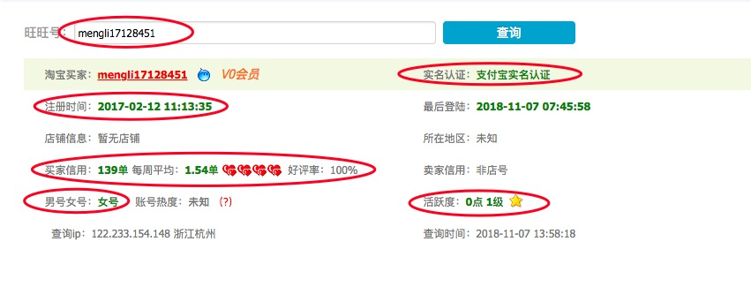

管理后台，活动管理里面 | 1、序号改成活动ID，同时增加个一个活动ID查询，2、增加商家名称查询，3、增加店铺名称查询 | 完成
试客使用情况 | 增加状态查询 | 完成
试客列表 | 试客列表里面，还缺了试客账号对应的，淘宝账号，还有支付宝账号 | 完成

 | 订单管理用这种形式，或者我们管理后台那种形式， 加订单号，店铺，活动ID，活动名称，试客淘宝号，试客号查询 | 完成

 | 功能 | 计划时间日期
 | 商家忘记密码 | 2019-02-13
 | 推广码二维码 | 2019-02-13
 | 查询邀请的试客注册数、有效数 | 2019-02-14
 | 店铺激活功能 | 2019-02-15

 | 管理员修改 --试客淘宝号 | 2019-02-19
 | 注册的时候 不用填淘宝号，在加购的是填淘宝号，没有淘宝号，不能中奖 | 2019-02-19
 | 公众号关注功能 - 3月份做 | 2019-03-19
 | null字段不美观，后续做

 |  | 功能上线时间 | 工作时间（天）
 | 必中流程修改 | 2019/3/3（周日） | 3
 | 邀请试客奖励修改 | 2019/3/4（周一） | 1

